Расшифровки PL
 | По старой учетной политике | По старой учетной политике | По новой учетной политике 1 | По новой учетной политике 1 |  |  | По старой учетной политике | По старой учетной политике | По старой учетной политике | По новой учетной политике 1 | По новой учетной политике 1 | По новой учетной политике 1 | По новой учетной политике 1 | По новой учетной политике 1 | По новой учетной политике 1 | По новой учетной политике 1 | По новой учетной политике 1
 |  |  |  |  |  | 2022 |  |  |  | 2023 |  |  |  | 2024 |  |  |  | 2025 |  |  |  | 2025
тыс руб.
Расшифровки PL статей | 2021 | 2022 | 2023 | 2024 | 2025 | 3м2022 | 6м2022 | 9м2022 | 2022 | 3м2023 | 6м2023 | 9м2023 | 2023 | 3м2024 | 6м2024 | 9м2024 | 2024 | 3м2025 | 6м2025 | 9м2025 | 2025 | 3м2026 | 6м2026 | 9м2026 | 2026

Выручка | 2,159,121 | 5,394,987 | 9,540,560 | 17,206,135 | 20,369,240 |  | 1,009,056 | 2,358,330 | 5,394,987 | 1,296,442 | 3,110,316 | 4,671,988 | 9,540,560 | 1,852,094 | 4,926,538 | 8,585,099 | 17,206,135 | 3,140,261 | 6,625,406 | 10,431,327 | 20,369,240 | 2,656,689
Операционная система Astra Linux | 1,782,658 | 4,181,166 | 6,299,815 | 8,532,078 | 9,358,567 |  | 676,187 | 1,855,623 | 4,181,166 | 931,481 | 2,381,066 | 3,291,593 | 6,299,815 | 1,023,463 | 2,678,140 | 4,229,075 | 8,532,078 | 1,267,088 | 3,060,091 | 4,996,720 | 9,358,567 | 1,059,545
Продукты экосистемы Группы Астра | 79,312 | 724,247 | 1,749,626 | 5,474,813 | 6,274,768 |  | 71,806 | 157,154 | 724,247 | 151,282 | 198,156 | 528,423 | 1,749,626 | 427,762 | 1,099,379 | 2,344,001 | 5,474,813 | 641,893 | 1,395,000 | 2,208,410 | 6,274,768 | 338,765
Выручка от сопровождения продуктов | 271,154 | 452,627 | 1,399,761 | 2,825,762 | 4,305,522 |  | 247,828 | 326,766 | 452,627 | 207,127 | 500,682 | 804,726 | 1,399,761 | 379,774 | 1,040,376 | 1,793,932 | 2,825,762 | 1,144,692 | 1,985,545 | 2,929,206 | 4,305,522 | 1,179,071
Выручка от образовательной деятельности | 19,728 | 29,089 | 71,746 | 152,458 | 57,626 |  | 7,535 | 11,852 | 29,089 | 5,825 | 21,345 | 36,158 | 71,746 | 12,179 | 41,655 | 72,153 | 152,458 | 7,140 | 21,253 | 35,154 | 57,626 | 2,936
Выручка от услуг по хостингу | - | - | - | 190,093 | 294,379 |  | - | - | - | - | - | - | - | - | 48,824 | 127,761 | 190,093 | 72,661 | 146,210 | 219,258 | 294,379 | 67,953
Прочая выручка | 6,269 | 7,858 | 19,612 | 30,931 | 78,378 |  | 5,701 | 6,936 | 7,858 | 728 | 9,067 | 11,088 | 19,612 | 8,916 | 18,164 | 18,177 | 30,931 | 6,787 | 17,307 | 42,579 | 78,378 | 8,419

Себестоимость | (434,173) | (922,020) | (2,584,086) | (6,020,310) | (7,865,360) |  | (314,685) | (546,305) | (922,020) | (404,393) | (924,006) | (1,714,548) | (2,584,086) | (969,008) | (2,186,310) | (3,748,292) | (6,020,310) | (1,598,870) | (3,610,629) | (5,728,211) | (7,865,360) | (2,115,785)
Заработная плата и социальные отчисления | (293,433) | (700,166) | (2,047,626) | (3,867,628) | (4,967,658) |  | (223,066) | (401,225) | (700,166) | (305,237) | (711,071) | (1,365,940) | (2,047,626) | (759,594) | (1,640,962) | (2,593,804) | (3,867,628) | (1,076,284) | (2,434,835) | (3,807,679) | (4,967,658) | (1,391,191)
Мотивационная программа | - | - | - | (192,083) | (155,517) |  | - | - | - | - | - | - | - | - | - | (192,235) | (192,083) | (31,679) | 3,724 | (125,390) | (155,517) | (27,358)
Амортизация нематериальных активов | (116,491) | (182,778) | (177,605) | (1,089,829) | (1,547,244) |  | (81,570) | (127,906) | (182,778) | (36,569) | (73,552) | (121,617) | (177,605) | (88,364) | (262,822) | (492,493) | (1,089,829) | (288,969) | (691,681) | (1,063,396) | (1,547,244) | (396,336)
Расходные материалы | (6,984) | (8,664) | (128,752) | (153,768) | (128,065) |  | (2,794) | (4,974) | (8,664) | (24,654) | (43,452) | (72,278) | (128,752) | (19,856) | (43,674) | (59,259) | (153,768) | (9,955) | (19,133) | (26,003) | (128,065) | (3,199)
Аренда и коммунальные расходы |  |  | (52,572) | (88,325) | (305,002) |  |  |  |  | (12,169) | (26,009) | (44,634) | (52,572) | (36,600) | (45,472) | (68,658) | (88,325) | (77,720) | (171,306) | (252,424) | (305,002) | (85,411)
Профессиональные услуги | (17,265) | (30,411) | (122,955) | (258,496) | (276,549) |  | (7,254) | (12,200) | (30,411) | (11,968) | (34,684) | (56,191) | (122,955) | (35,997) | (58,756) | (125,998) | (258,496) | (34,339) | (107,075) | (134,600) | (276,549) | (39,314)
Представительские и командировочные расходы |  |  | (14,032) | (35,391) | (30,860) |  |  |  |  | (2,996) | (10,142) | (10,373) | (14,032) | (4,049) | (21,779) | (25,266) | (35,391) | (6,713) | (14,826) | (25,712) | (30,860) | (3,538)
Амортизация основных средств |  |  | (29,983) | (76,327) | (180,453) |  |  |  |  | (6,158) | (14,485) | (25,981) | (29,983) | (3,202) | (32,712) | (58,809) | (76,327) | (36,225) | (77,144) | (127,917) | (180,453) | (80,639)
Амортизация активов в форме права пользования |  |  | - | (13,938) | (10,660) |  |  |  |  | - | - | - | - | (588) | (2,084) | (6,357) | (13,938) | (3,568) | (5,936) | (8,305) | (10,660) | (1,131)
Текущий ремонт и обслуживание |  |  | (8,715) | (25,345) | (6,011) |  |  |  |  | (1,055) | (2,661) | (5,274) | (8,715) | (3,826) | (17,830) | (18,080) | (25,345) | (2,578) | (3,293) | (5,859) | (6,011) | (2,483)
Услуги связи |  |  | - | (128,896) | (184,861) |  |  |  |  | - | - | - | - | - | (43,233) | (77,309) | (128,896) | (27,186) | (66,728) | (120,127) | (184,861) | (79,797)
Прочие расходы |  |  | (1,846) | (90,284) | (72,480) |  |  |  |  | (3,587) | (7,950) | (12,260) | (1,846) | (16,932) | (16,986) | (30,024) | (90,284) | (3,654) | (22,396) | (30,799) | (72,480) | (5,388)

Расходы на исследования и разработки |  |  |  |  | (354,921) |  | (19,527) | (33,295) | - | (16,783) | (39,196) | (59,066) | (168,405) | (66,727) | (110,751) | (155,952) | (226,303) | (94,073) | (159,767) | (249,232) | (354,921) | (77,925)
Заработная плата и социальные отчисления |  |  |  |  | (320,093) |  | (19,527) | (31,127) |  | (13,302) | (39,196) | (59,066) | (152,224) | (61,348) | (102,610) | 129,753 | (196,957) | (88,647) | (143,700) | (220,172) | (320,093) | (68,050)
Мотивационная программа |  |  |  |  | (7,833) |  |  |  |  | - | - | - |  |  |  | (4,777) | (9,144) | (752) | (1,490) | (6,267) | (7,833) | (1,429)
Расходные материалы |  |  |  |  | (624) |  |  |  |  | (1,677) | - | - | (7,234) | (1,508) | (1,935) | (442) | (6,121) | - | (1,036) | (1,478) | (624) | (172)
...
тыс руб.
Расшифровки PL статей | 2021 | 2022 | 2023 | 2024 | 2025
Процентные расходы по аренде | - | - | - | (9,774) | (4,670)
Амортизация дисконта финансовых обязательств | (2,598) | (5,711) | (4,631) | - | -
Признание выданных займов по справедливой стоимости | - | (269) | (2,835) | - | -
Изменение стоимости обязательств по договорам финансовой гарантии за счет резерва по ожидаемым кредитным убыткам | - | - | (82,622) | - | -
Переоценка финансовых обязательств по справедливой стоимости | (80,759) | - | - | - | -
Переоценка инвестиций в ассоциированные предприятия | - | - | (49,168) | - | -
Признание гарантийных депозитов по справедливой стоимости | - | - | - | (1,942) | (500)
Изменение чистых активов, приходящихся на долю неконтролирующих участников | - | (26,928) | (14,141) | (20,975) | (64,648)
Изменение справедливой стоимости обязательств по договорам финансовой гарантии за счет резерва по ожидаемым кредитным убыткам |  |  |  |  | (27,982)

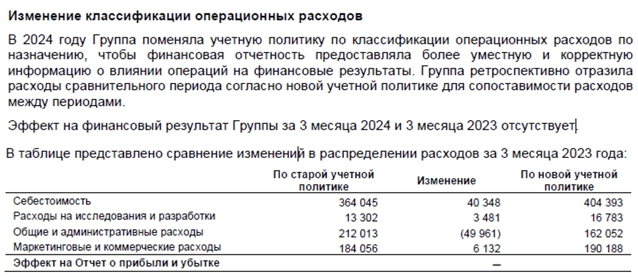
Примечание:
1

